Sheet1
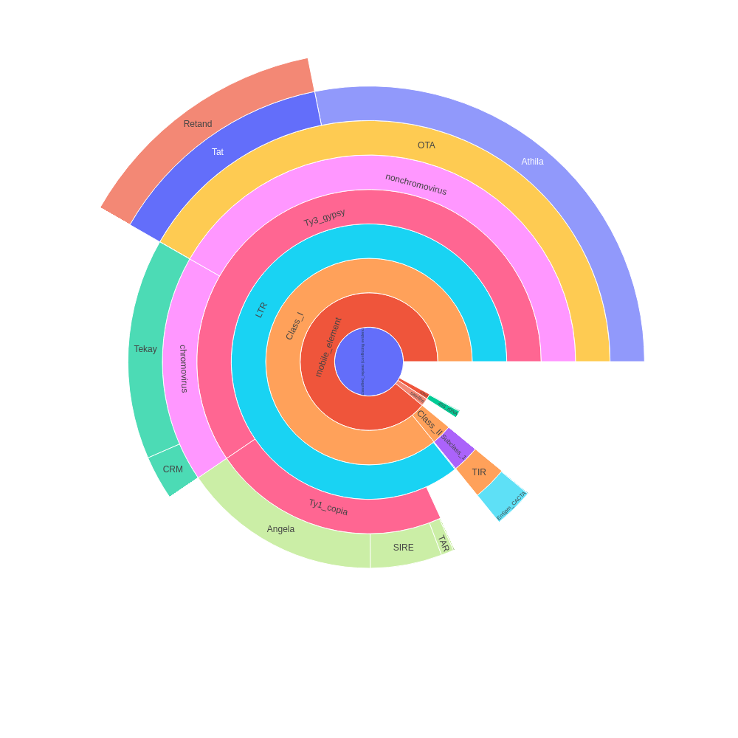
 | percent | scl | cl | reads | percent normalized | sum percent
Unclassified_repeat (conflicting evidences) | 4.47 | 3 | 10 | 89363 | 4.47 | 56.92
|--rDNA | 0 | 0 | 0 | 0 | 0 | 0.71
| |--45S_rDNA | 0.63 | 1 | 3 | 12682 | 0.63 | 0.63
| | |--18S_rDNA | 0 | 0 | 0 | 0 | 0 | 0
| | |--25S_rDNA | 0 | 0 | 0 | 0 | 0 | 0
| | '--5.8S_rDNA | 0 | 0 | 0 | 0 | 0 | 0
| '--5S_rDNA | 0.08 | 1 | 1 | 1648 | 0.08 | 0.08
|--satellite | 1.05 | 15 | 15 | 21096 | 1.05 | 1.05
'--mobile_element | 0 | 0 | 0 | 0 | 0 | 50.69
|--Class_I | 0 | 0 | 0 | 0 | 0 | 48.86
| |--SINE | 0 | 0 | 0 | 0 | 0 | 0
| |--LTR | 2.21 | 7 | 9 | 44182 | 2.21 | 48.79
| | |--Ty1_copia | 0 | 0 | 0 | 0 | 0 | 12.71
| | | |--Ale | 0.07 | 3 | 3 | 1332 | 0.07 | 0.07
| | | |--Alesia | 0 | 0 | 0 | 0 | 0 | 0
| | | |--Angela | 8.88 | 4 | 14 | 177519 | 8.88 | 8.88
| | | |--Bianca | 0 | 0 | 0 | 0 | 0 | 0
| | | |--Bryco | 0 | 0 | 0 | 0 | 0 | 0
| | | |--Lyco | 0 | 0 | 0 | 0 | 0 | 0
| | | |--Gymco-III | 0 | 0 | 0 | 0 | 0 | 0
| | | |--Gymco-I | 0 | 0 | 0 | 0 | 0 | 0
| | | |--Gymco-II | 0 | 0 | 0 | 0 | 0 | 0
| | | |--Ikeros | 0 | 0 | 0 | 0 | 0 | 0
| | | |--Ivana | 0 | 0 | 0 | 0 | 0 | 0
| | | |--Gymco-IV | 0 | 0 | 0 | 0 | 0 | 0
| | | |--Osser | 0 | 0 | 0 | 0 | 0 | 0
| | | |--SIRE | 3.19 | 2 | 10 | 63787 | 3.19 | 3.19
| | | |--TAR | 0.57 | 1 | 2 | 11439 | 0.57 | 0.57
| | | |--Tork | 0 | 0 | 0 | 0 | 0 | 0
| | | '--Ty1-outgroup | 0 | 0 | 0 | 0 | 0 | 0
| | '--Ty3_gypsy | 0 | 0 | 0 | 0 | 0 | 33.87
| | |--non-chromovirus | 0 | 0 | 0 | 0 | 0 | 23.75
| | | |--non-chromo-outgroup | 0 | 0 | 0 | 0 | 0 | 0
| | | |--Phygy | 0 | 0 | 0 | 0 | 0 | 0
| | | |--Selgy | 0 | 0 | 0 | 0 | 0 | 0
| | | '--OTA | 0 | 0 | 0 | 0 | 0 | 23.75
| | | |--Athila | 16.03 | 2 | 27 | 320541 | 16.03 | 16.03
| | | '--Tat | 0 | 0 | 0 | 0 | 0 | 7.72
| | | |--TatI | 0 | 0 | 0 | 0 | 0 | 0
| | | |--TatII | 0 | 0 | 0 | 0 | 0 | 0
| | | |--TatIII | 0 | 0 | 0 | 0 | 0 | 0
| | | |--Ogre | 0 | 0 | 0 | 0 | 0 | 0
| | | '--Retand | 7.72 | 8 | 17 | 154385 | 7.72 | 7.72
| | '--chromovirus | 0 | 0 | 0 | 0 | 0 | 10.12
| | |--Chlamyvir | 0 | 0 | 0 | 0 | 0 | 0
| | |--Tcn1 | 0 | 0 | 0 | 0 | 0 | 0
| | |--chromo-outgroup | 0 | 0 | 0 | 0 | 0 | 0
| | |--CRM | 1.69 | 2 | 6 | 33752 | 1.69 | 1.69
| | |--Galadriel | 0 | 0 | 0 | 0 | 0 | 0
| | |--Tekay | 8.43 | 7 | 23 | 168501 | 8.43 | 8.43
| | |--Reina | 0 | 0 | 0 | 0 | 0 | 0
| | '--chromo-unclass | 0 | 0 | 0 | 0 | 0 | 0
| |--pararetrovirus | 0 | 0 | 0 | 0 | 0 | 0
| |--DIRS | 0 | 0 | 0 | 0 | 0 | 0
| |--Penelope | 0 | 0 | 0 | 0 | 0 | 0
| '--LINE | 0.07 | 2 | 2 | 1490 | 0.07 | 0.07
'--Class_II | 0 | 0 | 0 | 0 | 0 | 1.83
|--Subclass_1 | 0 | 0 | 0 | 0 | 0 | 1.83
| '--TIR | 0 | 0 | 0 | 0 | 0 | 1.83
| |--MITE | 0 | 0 | 0 | 0 | 0 | 0
| |--EnSpm_CACTA | 1.78 | 6 | 7 | 35644 | 1.78 | 1.78
| |--hAT | 0 | 0 | 0 | 0 | 0 | 0
| |--Kolobok | 0 | 0 | 0 | 0 | 0 | 0
| |--Merlin | 0 | 0 | 0 | 0 | 0 | 0
| |--MuDR_Mutator | 0.01 | 1 | 1 | 266 | 0.01 | 0.01
| |--Novosib | 0 | 0 | 0 | 0 | 0 | 0
| |--P | 0 | 0 | 0 | 0 | 0 | 0
| |--PIF_Harbinger | 0.04 | 2 | 2 | 892 | 0.04 | 0.04
| |--PiggyBac | 0 | 0 | 0 | 0 | 0 | 0
| |--Sola1 | 0 | 0 | 0 | 0 | 0 | 0
| |--Sola2 | 0 | 0 | 0 | 0 | 0 | 0
| '--Tc1_Mariner | 0 | 0 | 0 | 0 | 0 | 0
'--Subclass_2 | 0 | 0 | 0 | 0 | 0 | 0
'--Helitron | 0 | 0 | 0 | 0 | 0 | 0
organelle | 0 | 0 | 0 | 0
|--plastid | 2.16 | 12 | 14 | 43145
'--mitochondria | 0 | 0 | 0 | 0
Unclassified repeat (No evidence) | 17.73 | 74 | 90 | 354696
contamination | 0 | 0 | 0 | 0

